상품제안서
케이라인 UV니들 3색 터치펜(4링) | 상품코드: S02595

 |  |  |  |  |  |  | 02-713-8555 | www.synergygift.co.kr
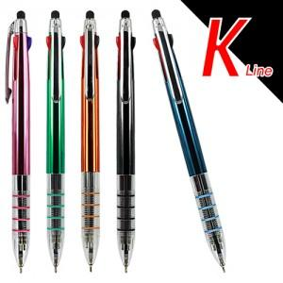

【상세/제작정보】 | 스위스 프리맥팁, 독일 초저점도 잉크사용으로 부드러운 필기감과 끊김없는 필기선

【인쇄/포장옵션】 | 실크 / 포장불가능

【공급단가】 | 수량 | 300~ | 1,000~ | 3,000~ | 10,000~ | 30,000~
*VAT별도 | 단가 | 476원 | 441원 | 413원 | 399원 | 392원

【상품 URL】 | https://www.synergygift.co.kr:443/src/goods_detail.php?gdno=3542

